herramientas PF
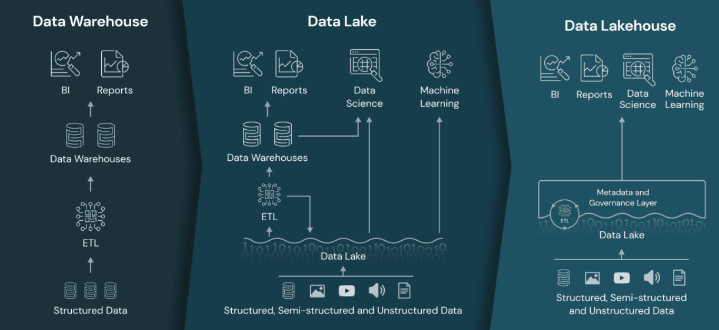
1. herramienta PF
herramienta PF | plataforma de datos | descripción | Escalable | se anexa con | lenguaje
DATABRICKS | data lakehouse | no es ni data lake, ni data wharehouse reemplazando su dependecia hacia ellos para: |  | apache spark, Pandas API | phyton (externo) /
 |  | acceder directamente a los datos almacenados en formato standar (en nuestro caso pandas dataframe)
 |  | se indexan protocolos para ML y DS
 |  | Low query latency and high reliability for BI and advanced analytics.
 |  | By combining an optimized metadata layer with validated data stored in standard formats in cloud object storage, the data lakehouse allows data scientists and ML engineers to build models from the same data driving BI reports.
Apache Nifi | data lake | Procesar y distribuir datos, buena para graficos
Apache airflow |  | Monitorear, agendar y hacer flujos de trabajo | Si
PostgreSQL |  | sistema de base de datos objeto-relacional
pg Admin |  | plataforma de admin y desarrollo de base de datos postgres
MinIO |  | host local, almacenamiento de objetos
Hadoop | data lake | Sistema para almacenar y procesar BigData, garantiza integridad de los datos | Si
YARN |  | Administra recursos y workloads mientras asegura alta disponibilidad de multiples clusters Hadoop
Hue-Hive |  | Conusltas interactivas SQL
Spark |  | proceso de flujos en tiempo real
Map Reduce |  | procesamiento por lotes
Servicios en la nube |  | Azure, IBM Cloud, AWS
2. Definir proveedor de servicios almacenamiento
 | Zona de disponibilidad | respuesta | clientes | Downtime | Pricing | RAM
AWS Amazon EMR | Disponibilidad en america del norte y america del sur, lidera el mercado, sobretodo en EEUU | 1min, servicio RDS (servicio de base de datos relacional) | Netflix, airbnb, Unilever, Samsung | 2 hours | 70/monht | 3.48TB
Azure |  | .+1min, servicios de base de datos SQL, no se puede elegir ninguna base de datos Oracle o MySQL y necesia cambiar el codigo de su aplicación para que sea compatible | Johnson controls, polycom, HP, Honeywell, Apple | 39 hours | 70/monht | 3.89TB
Google Dataproc | Disponibilidad en america del norte y america del sur, Segundo del mercado | 30seg, solo se puede seleccionar MySQL y Postgress | HSBC, Paypal, Boomberg, Target, Dominos | 14 minutes | 52/monht | 3.75 TB

herramientas para el PF
data lake | https://github.com/sercasti/datalaketools
big data Henry | https://github.com/DS-M4-Herramientas_Big_data
no se quien es | https://github.com/Marcel-Jan/docker-hadoop-spark
AZURE | https://azure.microsoft.com/en-us/free/students/ | con dirección de alguna institución educativa universitaria o similar (su dirección de correo debería incluir '.edu') pueden acceder a las capas gratuitas de Microsoft Azure o GCP con USD$100 adicionales de crédito para usar en un año SIN TENER QUE COMPLETAR DATOS DE UNA TARJETA DE CRÉDITO
GCP | https://edu.google.com/programs/credits/training/?modal_active=none&hl=es |  | almoyano@iua.edu.ar
AWS |  | definir uso de tarjeta (si es viable)

Cronograma Gral
Diagrama de Gant mediante Microsoft Project
Diagrama colaborativo en project online |  | https://project.microsoft.com/COILSA.onmicrosoft.com/es-ES?org=orge6ddee06.crm.dynamics.com#/tasktimeline?projectId=b3562e7f-61f7-42b1-80d8-8a2298f8d0b5
Vídeo de instalación con crack MS Project 2016 |  | https://www.youtube.com/watch?v=O619Ub_aXAw&t=22s
Link de descarga project 2016 |  | https://mega.nz/file/0osjnRKK#hu3SbJYXFh0nSmmeqbToEjdixJH1zL4lnieSSoGqw2k
Explicación de baseline vs actual line |  | https://www.youtube.com/watch?v=SWWoQy_0j4g

 | fecha | Descripción | semana #1 | participante | descripción
semana #1 | 2022-10-04 11:00:00 | primer encuentro daily grupo y mentor | 4 KPIs | Pablo/Rodri | mostrar los kpis y definir entre todos
 | 2022-10-05 |  | Tecno a usar | Jhonavy/Jose | mostrar las tecnos y definir entre todos
 | 2022-10-06 |  | Definir Alcance | Pablo/Rodri | mostrar posibles alcances y definir entre todos
 | 2022-10-07 | demo | EDA Preliminar/calidad dato | todos
 | 2022-10-08
 | 2022-10-09
semana #2 | 2022-10-10
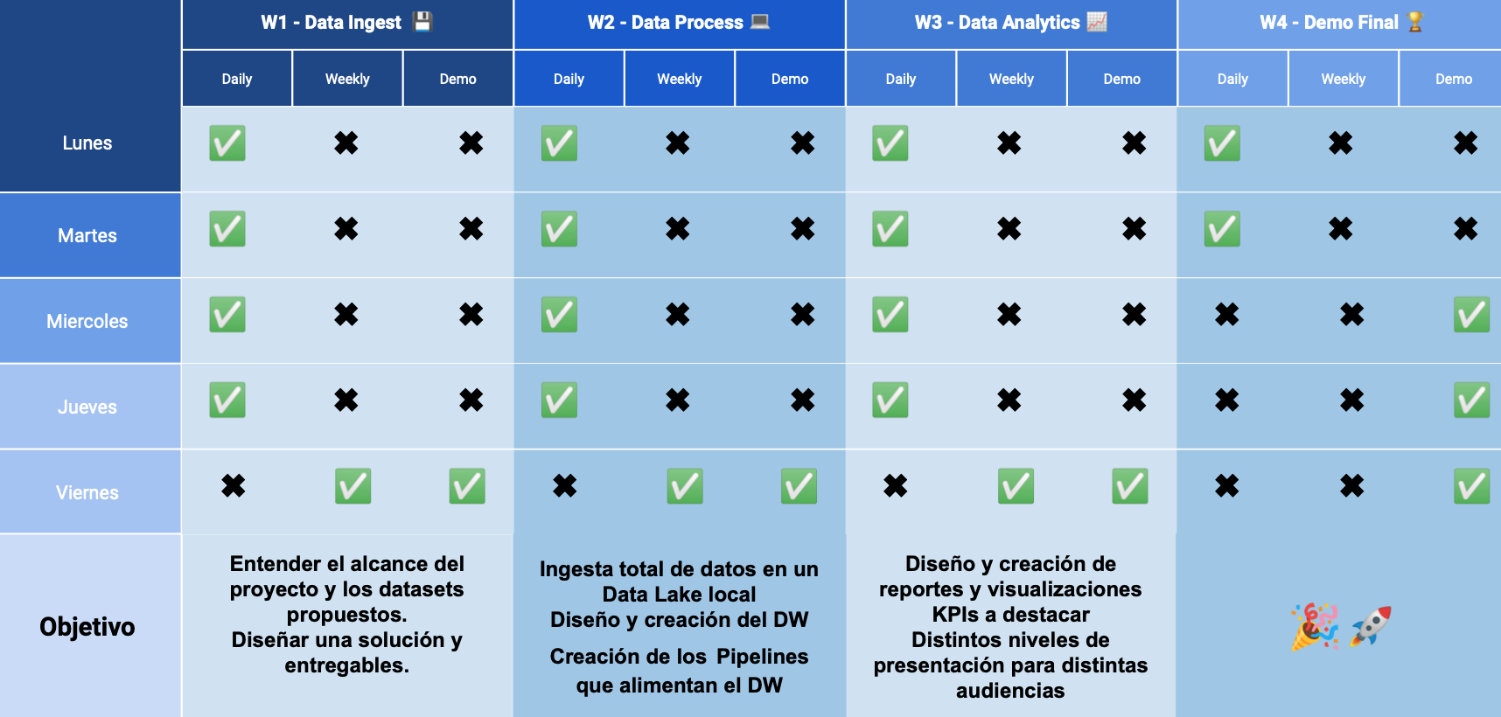
 | 2022-10-11
 | 2022-10-12
 | 2022-10-13
 | 2022-10-14
 | 2022-10-15
 | 2022-10-16
 | 2022-10-17
 | 2022-10-18
 | 2022-10-19
 | 2022-10-20
 | 2022-10-21
 | 2022-10-22
 | 2022-10-23

esperanza de vida (EV)
info | url | descripción
datasets | https://pypi.org/project/world-bank-data/ | libreria para levantar con phyton
fuentes de esperanza de vida en reportes del PNUD | https://hdr.undp.org/ | 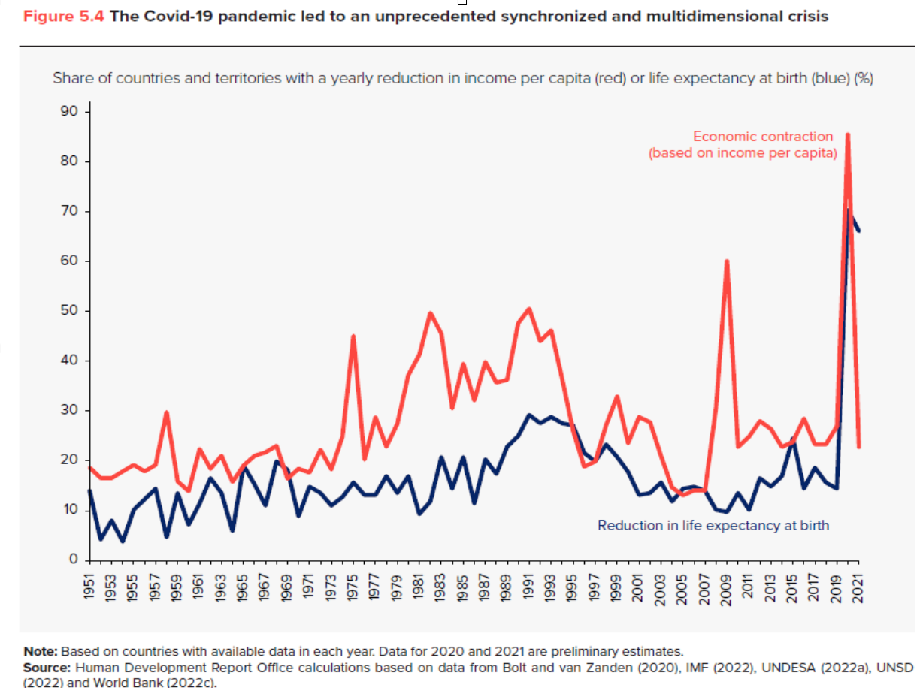
HDI | https://hdr.undp.org/sites/default/files/data/2020/hdr2020_technical_notes.pdf | 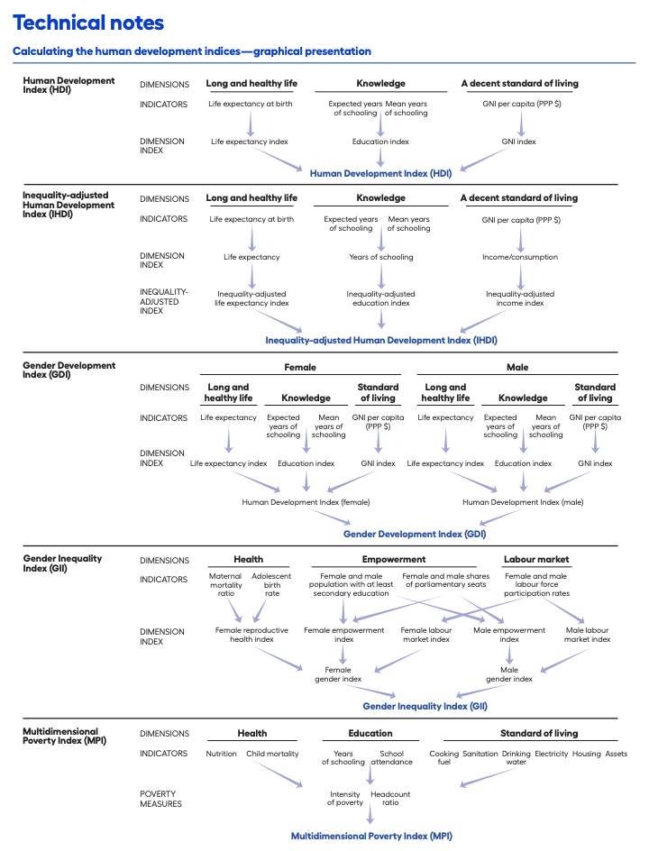
hipótesis | https://www.who.int/data/gho/data/indicators/indicators-index

glosario EV
glosario | Descripción | graficos
Life expectancy at birth/esperanza de vida | Siguiendo la definición de Naciones Unidas, “la esperanza de vida representa el número de años que un recién nacido puede esperar vivir si los patrones de mortalidad específicos por edad, en el momento de su nacimiento, se mantienen constantes” (PNUD, varios años)
Curva de Preston | establece una relación empírica entre el PIB per cápita y la esperanza de vida. se obtiene un diagrama de dispersión que nos permitirá establecer una posible correlación entre el PIB per cápita y la esperanza de vida a través de los distintos niveles de renta de los países, lo que influirá de forma significativa en la esperanza de vida. | 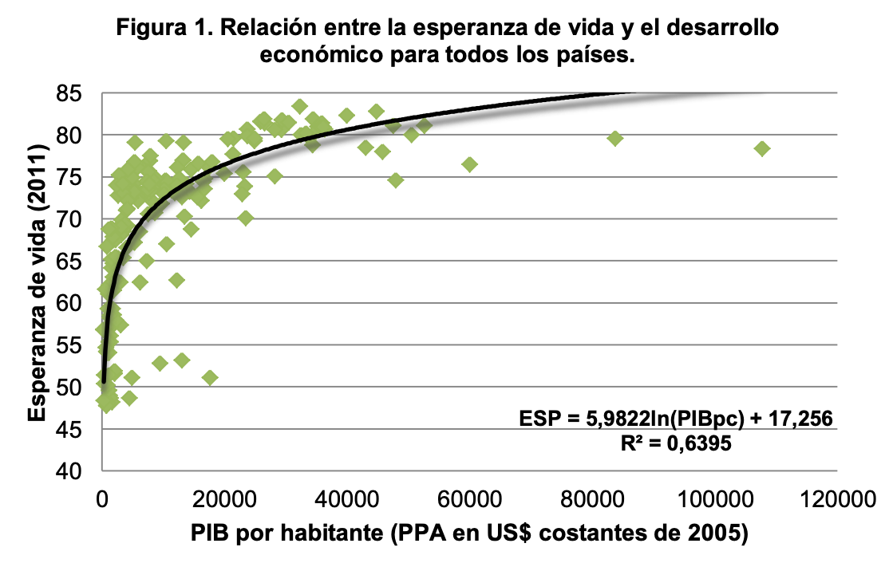
estudio de Shaw, Horrace y Vogel para paises desarrolados | los factores socioeconómicos determinantes de la esperanza de vida: factores ambientales, estilos de vida y factores sanitarios y de salud. | 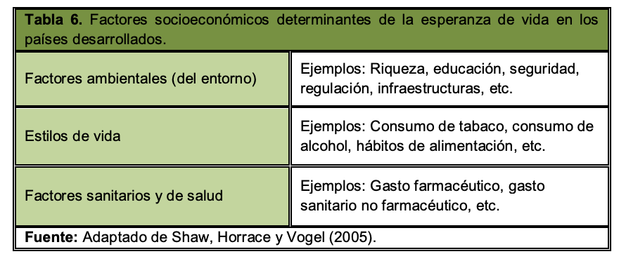
estudio de Lin et al. para paises subdesarrollados | la economía, la tasa de alfabetización, el estado alimenticio y el régimen político.
estudio de Barlow y Vissandjée para paises subdesarrollados | serie de factores socioeconómicos y ecológicos a través de su efecto directo/indirecto sobre otros factores, explican las variaciones de la esperanza de vida
estudio de Idrovo | cuatro grandes grupos de factores, relacionados con una serie de indicadores ambientales, para medir la influencia del medio ambiente sobre la esperanza de vida | 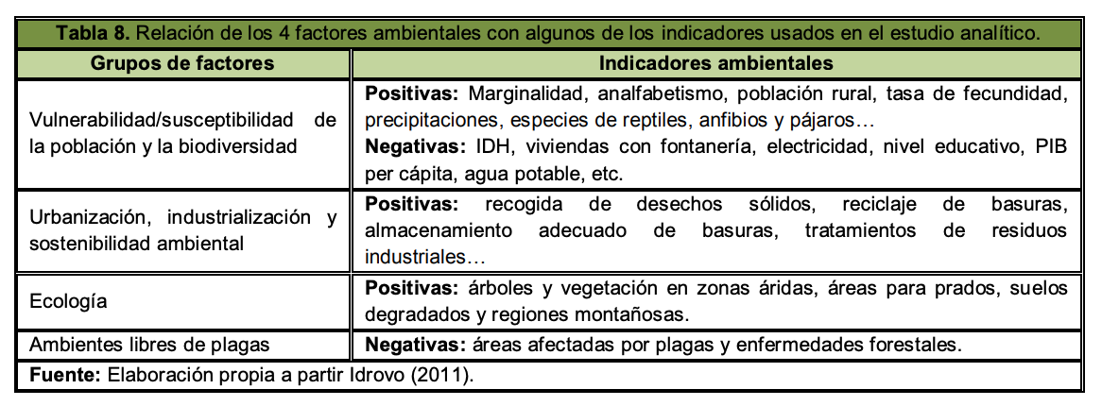
Mariani, Pérez-Barahona y Raffin | el Índice de Desempeño Ecológico (Environmental Performance Index, EPI).
notas | buscar Life expectancy at birth: UNDESA (2019)-----A partir de que puntos de PBI son paises desarrollados?

DataBases EV
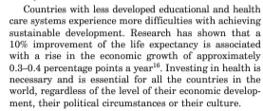
Links
https://population.un.org/wpp/DataSources/
https://www.macrotrends.net/countries/AFR/africa/life-expectancy
https://www.who.int/data/gho/data/themes/mortality-and-global-health-estimates/ghe-life-expectancy-and-healthy-life-expectancy | API?
https://databank.worldbank.org/databases | API
https://fred.stlouisfed.org/series/SPDYNLE00INZAF
https://data.un.org/Data.aspx?d=PopDiv&f=variableID%3A67
https://data.oecd.org/healthstat/life-expectancy-at-birth.htm
https://www.who.int/data/gho/info/athena-api | API
https://pypi.org/project/world-bank-data/ | Libreria WB Python
https://pypi.org/project/wbgapi/ | Libreria WB Python API
https://deepnote.com/@carlos-mendez/PYTHON-World-Bank-data-7d57b121-2bdf-4f13-b8d9-9520c9f8a7cc | Libreria WB Python API(todo EXPLICADO)

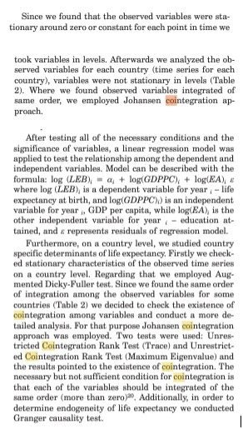
Papers life expectancy
http://www.scielo.org.pe/scielo.php?script=sci_arttext&pid=S1025-55832011000400006 |  | a JMT le gusto
https://ruc.udc.es/dspace/bitstream/handle/2183/16409/RodriguezRodriguez_David_TFG_2015.pdf?sequence=2
https://population.un.org/wpp/Publications/Files/WPP2022_Methodology.pdf | Metodologia UN para proyecciones
https://www.un.org/development/desa/pd/sites/www.un.org.development.desa.pd/files/undesa_pd_2022_wpp_key-messages.pdf | Informe UN "World Population Prospects 2022"

https://www.kaggle.com/search?q=life+expectancy | KAGGLE
https://www.kaggle.com/code/nilaychauhan/etl-pipelines-tutorial-world-bank-datasets

https://www.ucm.es/data/cont/docs/518-2016-09-15-Tema2_regresi%C3%B3n%20con%20series%20temporales.pdf | Analizar Correlacion Espuria (como filtrarla)
https://core.ac.uk/download/pdf/6264941.pdf | Correlacion Espuria (como filtrarla) Con cointegracion
https://www.linkedin.com/pulse/la-correlaci%C3%B3n-de-todos-los-males-valent%C3%ADn-chab/?originalSubdomain=es | Correlacion Espuria
https://statisticsbyjim.com/basics/spurious-correlation/

https://www.ncbi.nlm.nih.gov/pmc/articles/PMC6650812/ | A Causal Analysis of Life Expectancy at Birth. | Cointegracion
https://hrcak.srce.hr/file/178666 | Determinant Factors of Life Expectancy at Birth in the European Union Countries | Cointegracion
https://rstudio-pubs-static.s3.amazonaws.com/180554_a412caa868c24939a873ca679d54bbde.html | 8 variables a tener en cuenta
https://www.analyticslane.com/2019/11/18/test-de-causalidad-de-wiener-granger/ | granger causality test ejemplo en Python

